Część 2
 |  |  |  |  |  |  |  |  | Nr sprawy: DZ.272.293.2025

 | Załącznik nr 1 do zapytania ofertowego - Formularz wyceny/Opis przedmiotu zamówienia

LP. | Przedmiot zamówienia | Opis parametrów technicznych (np. identyfikacja, tj. typ, seria, klasa i, zakres, w którym wyposażenie będzie wzorcowane punkty odniesienia - jeśli dotyczy, nr CAS - jeżeli dotyczy, czystość min.( zakres lub dokładnie) lub opis parametrów równoważności | Wymagania | Zdjęcie poglądowe | Ofertowany produkt (wymagane) | Jednostka miary | Ilość | Cena jednostkowa netto PLN | Cena netto PLN kol. G x H | Stawka VAT% | Wartość VAT kol. I x J | Cena brutto PLN kol. I + K
 | A | B | C | D | E | F | G | H | I | J | K | L
1 | Worki na odpady PP - autoklawowalne | Autoklawowalne 20 x 30 cm. , przeznaczone do stojaków nastołowych, sztywne, pamkowane po 100 szt. | nd | 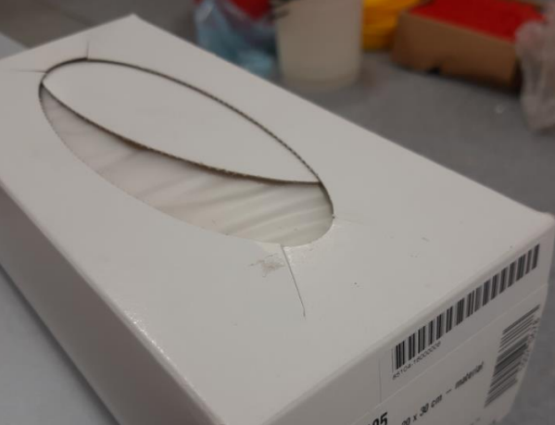 |  | 1 opakowanie | 200 |  | - zł |  | - zł | - zł
2 | Worki na odpady | Worków jednorazowego użycia z folii polietylenowej LDPE lub materiału równoważnej grubości, nieprzezroczystych, wytrzymałych, odpornych na działanie wilgoci i środków chemicznych, żółte, pojemność min. 160L | przeznaczony na odpady chemiczne/medyczne |  |  | 1 opakowanie | 50 |  | - zł |  | - zł | - zł
3 | Worki na odpady | Worków jednorazowego użycia z folii polietylenowej LDPE lub materiału równoważnej grubości, nieprzezroczystych, wytrzymałych, odpornych na działanie wilgoci i środków chemicznych, czerwone, pojemność min. 160L | Przeznaczony na odpady zakaźne |  |  | 1 opakowanie | 200 |  | - zł |  | - zł | - zł
4 | Worki na odpady | Worków jednorazowego użycia z folii polietylenowej LDPE lub materiału równoważnej grubości, nieprzezroczystych, wytrzymałych, odpornych na działanie wilgoci i środków chemicznych, białe, pojemność min. 160L | przeznaczony na odpady niezakaźne |  |  | 1 opakowanie | 15 |  | - zł |  | - zł | - zł
5 | Worki na odpady | Worków jednorazowego użycia z folii polietylenowej LDPE lub materiału równoważnej grubości, nieprzezroczystych, wytrzymałych, odpornych na działanie wilgoci i środków chemicznych, czarne, pojemność min. 160L | przeznaczony na odpady zmieszane |  |  | 1 opakowanie | 400 |  | - zł |  | - zł | - zł
6 | Worki na odpady | Worków jednorazowego użycia z folii polietylenowej LDPE lub materiału równoważnej grubości, nieprzezroczystych, wytrzymałych, odpornych na działanie wilgoci i środków chemicznych, niebieskie, pojemność 120L | przeznaczony na odpady pochodzenia zwierzęcego |  |  | 1 opakowanie | 5 |  | - zł |  | - zł | - zł
7 | Stojak stołowy na worki | Wysokość 25 cm, wykonany ze stalowego drutu z powłoką z żywicy epoksydowej, trzy nóżki z gumowymi podkładkami | nd |  |  | 1 szt. | 15 |  | - zł |  | - zł | - zł
 |  |  |  |  |  |  | Cena |  | - zł |  | - zł | - zł

 | Maksymalny termin realizacji jednostkowego zamówienia - 3 dni robocze od dnia przyjęcia Zamówienia do realizacji przez „dni robocze” rozumie się dni od poniedziałku do piątku, z wyłączeniem dni ustawowo wolnych od pracy. |  |  |  |  |  |  |  |  | …...................................................... Podpis(y) osoby(osób) upoważnionej(ych) do podpisania niniejszej oferty w imieniu Wykonawcy(ów)

 | Podane nazwy własne itd. mają charakter jedynie przykładowy, a wykonawca może wskazać towary równoważne.

 | Wykonawca winien w koszty wliczyć: koszt transportu i dostawy do siedziby Zamawiającego

